Rétroplanning
Rétroplanning jeu Clash of Zombie (version MVP) |  |  |  |  |  |  | Terminé |  | À faire |  | En retard

Date début projet | 2025-03-25 |  |  |  |  |  |  |  |  |  | En cours
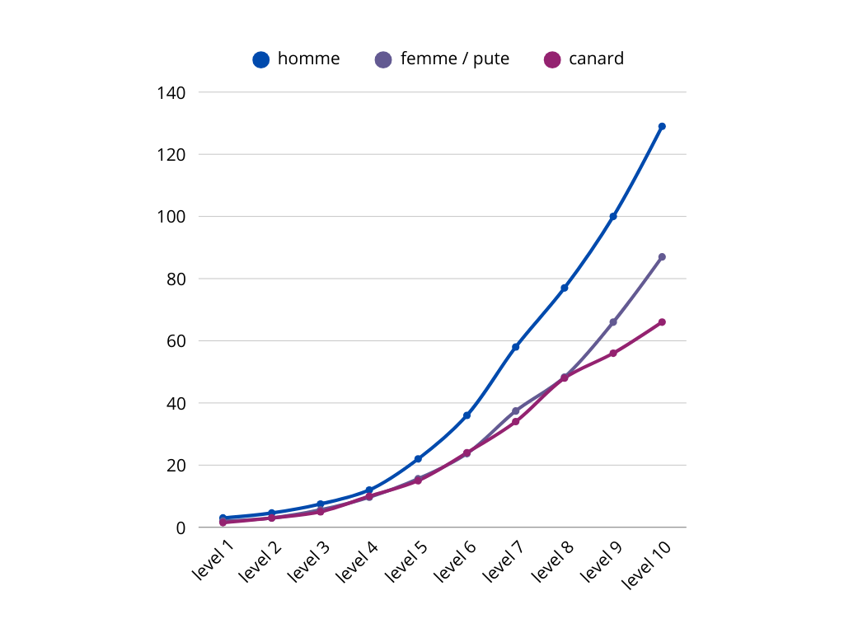
Taches | État | Responsable | Ressource | 1 | 2 | 3 | 4 | 5 | 6 | 7 | 8
 |  |  |  | 2025-03-25 | 2025-04-01 | 2025-04-08 | 2025-04-15 | 2025-04-22 | 2025-04-29 | 2025-05-06 | 2025-05-13
 |  |  |  | 2025-03-25 | 2025-04-01 | 2025-04-08 | 2025-04-15 | 2025-04-22 | 2025-04-29 | 2025-05-06 | 2025-05-13
GAMEPLAY
cycle jour nuit | En cours
Power-ups | À faire
 | À faire
 | À faire
 | À faire
 | À faire
HERO
vie, armure | En cours
animations du hero | En cours
pup_lf, pup_arm, pup_slw, pup_mtl pup_str, pup_sz | À faire
start at life100 armor 0 mult x1, story a 0 et size a 3 | À faire
 | À faire
 | À faire
 | À faire
 | À faire
 | À faire
 | À faire
MAIN MENU
Creer les elements score, PLAY, SCORES, le score, CREDITS, QUITTER et info-bulles sur le decor | À faire
enregistrer le score apres redémarrage | À faire
 | À faire
Décor et animation des elements de decor | À faire
 | À faire
 | À faire
 | En cours
 | À faire
 | À faire
 | À faire
ENNEMIES
spawn aleatoire des vagues de zombies | À faire
animations des ennemis | En cours
Pourcentage de progression | En cours
4 types de zombies homme, femme, canard, pute, cuisnier, | À faire
 | À faire
systeme de niveau des zombies | À faire
animation BOSS phase1 2 mort | En cours
musique de BOSS | À faire
 | À faire
 | À faire
MUSICS
A 2 sec jinggle at the start of the game | À faire
MENU | En cours
PLAY DAY | En cours
PLAY NIGHT | En cours

SOUNDS EFFECTS
powerup | À faire
hero hit | À faire
hero killed | À faire
zombie killed | Terminé
level up | À faire
BOSS killed | À faire

Jouabilitée
Acces depuis Itch.io |  |  | À faire
When downloaded, must run on Windows, MacOS, and linux, 32 and 64 bits ‘puters |  |  | À faire
Export Ressources |  |  | À faire
 |  |  | À faire
 |  |  | À faire
 |  |  | À faire
 |  |  | À faire
 |  |  | À faire
 |  |  | À faire
Convert source code in Lua to Javascript for HTML support. |  |  | À faire
 |  |  | À faire
Traduction en englais |  |  | À faire

